თავფურც
შ.პ.ს "არქგზაკომუნპროექტი"-

ქ. ტყიბული, შოთა რუსთაველის გამზირი №2 და # 4-ში მდებარე შენობის ფასადის რეაბილიტაციის სამუშაოები

xarjTaRricxva

 | sruli saxarjTaRricxvo Rirebuleba: | #REF! | aT. lari

 | direqtori | დ. ფცქიალაძე
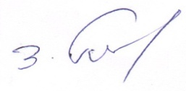

 | Seadgina: | v. nazarovma

Tbilisi 2022 w.

